חשוב
👨‍🏫 שמי רועי עידן, מורה פרטי מראשון לציון (🎥 מלמד גם בזום).
📚 הטלפון שלי הוא 052-546-6016
📚 קישור מהיר לווטסאפ שלי: https://roy-idan.co.il/9dpk
📚 כתובת האתר שלי: www.roy-idan.co.il
🎯 מעביר שיעורים פרטיים ליחידים וקבוצות 🎓 מומחה להכנת סטודנטים לתקשורת- מבחני המכללה למנהל
🏆 מעביר תגבורים מטעם אגודת הסטודנטים כבר 16 שנים ברצף. 🗣 ב-4 השנים האחרונות - העברתי את כל התגבורים בקורס סטטיסטיקה למנהלים בביה"ס לתקשורת!
🎓 השכלה:
בוגר תואר ראשון בהצטיינות 🌟 בכלכלה וניהול - המכללה למנהל
בוגר תואר שני במנהל עסקים - המכללה למנהל
💻 אני מפעיל אתר להכנה למבחנים בעזרת קורסים מקוונים ⏱ הכנה מלאה למבחן בעזרת סרטוני לימוד – מ־0 ל־100, תוך כ־7 שעות צפייה בלבד!
🎥 ההקלטה מהיום (27.4.25) זמינה כאן: 🔗 https://roy-idan.co.il/v17s
📋 פרטים חשובים על המבחן:
✅ המבחן כולו אמריקאי, שימוש במחשבון מותר. מקבלים מחברת לחישובי עזר.
⚠️ מבחני עבר לא רלוונטיים מאחר והסמסטר לראשונה הקורס עבר לאקסל!
📄 דף נוסחאות יחולק במבחן– טרם פורסם.
🍏 בעלי מחשבי מק של אפל: 🔌 לתרגל ממחשבי המכללה!
📚 מערך השיעור בצ'ט
היום נפתור שאלות מייצגות ומסכמות מחוברת התרגילים השבועית, וניישר קו עם הכיתה.

סוגי משתנים
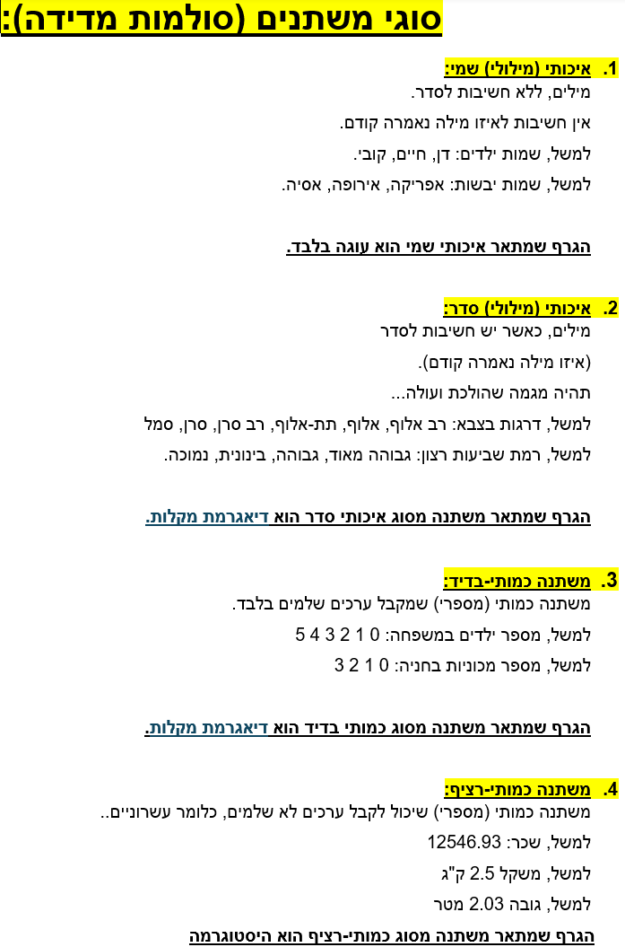

בקורס יש 3 מדדי מרכז: השכיח (הערך הכי נפוץ) החציון (הערך האמצעי) הממוצע

טבלה חשובה ומסכמת

 | סוג המשתנה | הגרף המתאים | מדדי מרכז מתאימים
 | איכותי שמי | עוגה

 | איכותי סדר | דיאגרמת מקלות
 | כמותי בדיד | דיאגרמת מקלות
 | כמותי רציף | היסטוגרמה

טבלת איכותי שמי- גרף עוגה
מתוך חוברת התרגילים השבועיים, תרגיל 1, שאלה 5

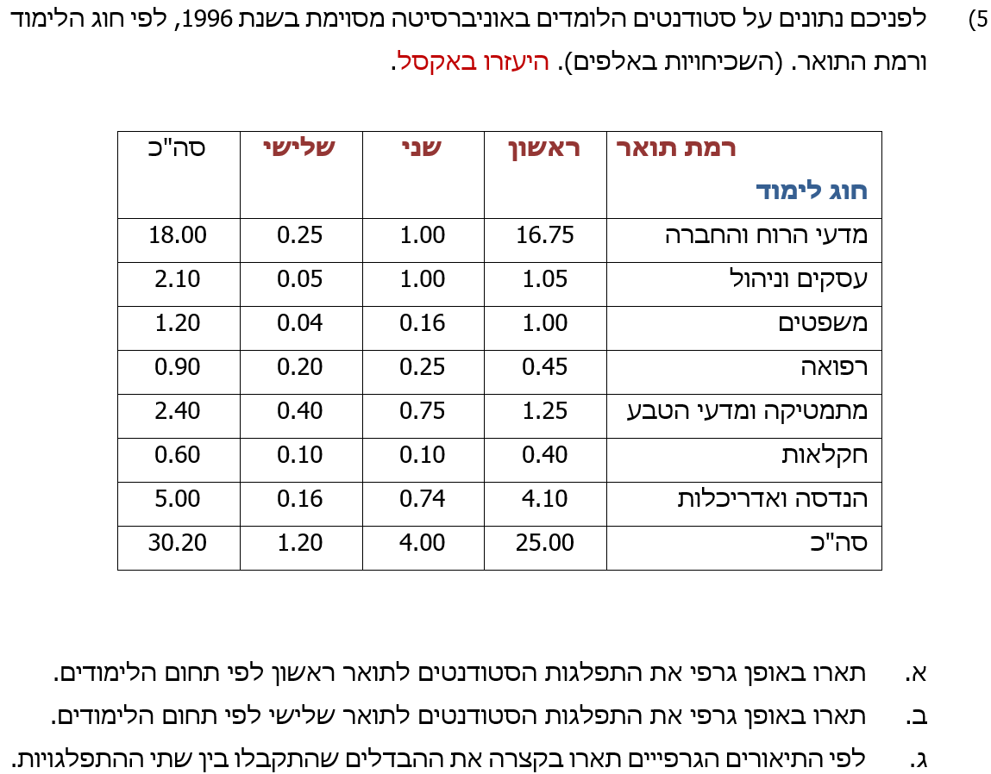

ראשית, נזהה בעמודת X באיזה סוג משתנה מדובר: אין חשיבות לסדר המילים לכן מדובר באיכותי שמי.
חוק: במשתנה שמי תמיד נוסיף מראש עמודה של שכיחות יחסית באחוזים f % = f / n

חוג לימודים X | תואר ראשון f
מדעי הרוח והחברה | 16.75
עסקים וניהול | 1.05
משפטים | 1
רפואה | 0.45
מתמטיקה ומדעי הטבע | 1.25
חקלאות | 0.4
הנדסה ואדריכלות | 4.1
סך הכל N

חוג לימודים X | תואר שני f
מדעי הרוח והחברה | 1
עסקים וניהול | 1
משפטים | 0.16
רפואה | 0.25
מתמטיקה ומדעי הטבע | 0.75
חקלאות | 0.1
הנדסה ואדריכלות | 0.74
סך הכל N

חוג לימודים X | תואר שלישי f
מדעי הרוח והחברה | 0.25
עסקים וניהול | 0.05
משפטים | 0.04
רפואה | 0.2
מתמטיקה ומדעי הטבע | 0.4
חקלאות | 0.1
הנדסה ואדריכלות | 0.16
סך הכל N

טבלת כמותי בדיד- דיאגרמת מקלות
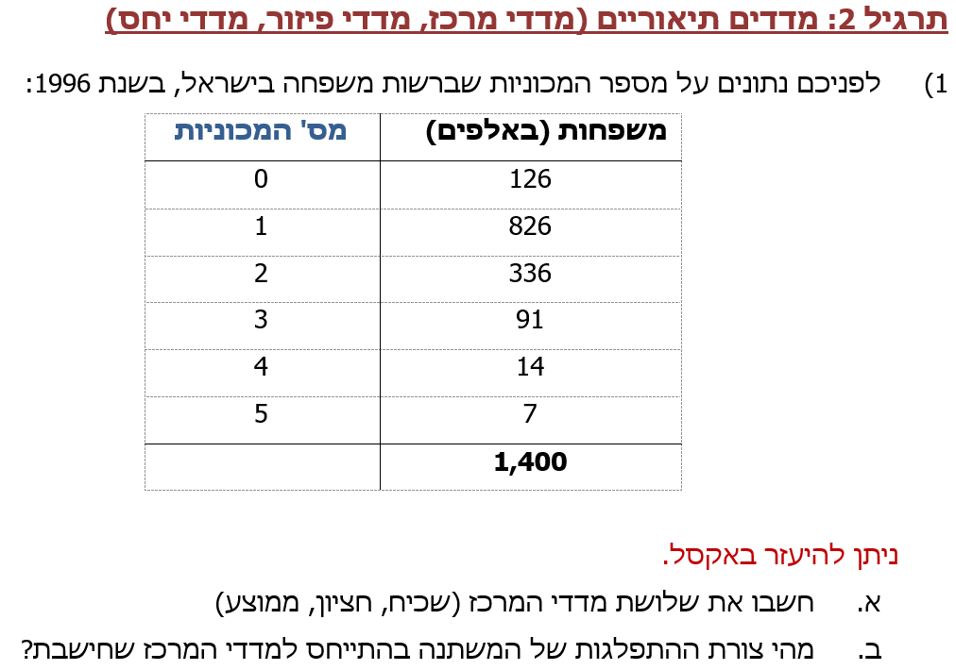
מתוך חוברת התרגילים השבועיים, תרגיל 2, שאלה 1

ראשית, נזהה לפי עמודת X באיזה סוג משתנה מדובר. מדובר במספרים לכן המשתנה כמותי. הערכים שלמים, לכן כמותי בדיד.
חוק: במשתנה כמותי תמיד נוסיף מראש 2 עמודות: עמודת שכיחות באחוזים f % = f / n עמודת שכיחות מצטברת באחוזים %F

מספר מכוניות למשפחה x | מספר משפחות באלפים f
0 | 126
1 | 826
2 | 336
3 | 91
4 | 14
5 | 7
סך הכל N

סעיף א: 3 מדדי המרכז:
השכיח (הנפוץ) MODE | השכיחות f הגדולה ביותר היא 826 לכן השכיח הוא 1 כלומר מכונית אחת למשפחה

החציון MEDIAN | בודקים בעמודה המצטברת %F היכן 50% נכנס לראשונה מלמעלה. אצלינו 50% נכנס לראשונה מלמעלה בתוך 68% לכן החציון הוא 1

הממוצע MEAN

בדיקה: כל התוצאות הן בין ערכי עמודת X

סעיף ב: צורות התפלגות לפי מדדי המרכז

חוקים לגבי שלושת מדדי המרכז:
1. אם הממוצע הכי גדול אז צורת ההתפלגות היא זנב ימני

2. אם הממוצע הכי קטן אז צורת ההתפלגות היא זנב שמאלי

3. אם השלושה שווים: ממוצע = חציון = שכיח אז מדובר בסימטרית חד שיאית (פעמון)

פתרון לסעיף ב:

השכיח 1
החציון 1
הממוצע 1.33

הממוצע הכי גדול מבין השלושה לכן צורת ההתפלגות היא____

סעיף חדש:

טבלת כמותי בדיד- השלמת פלט
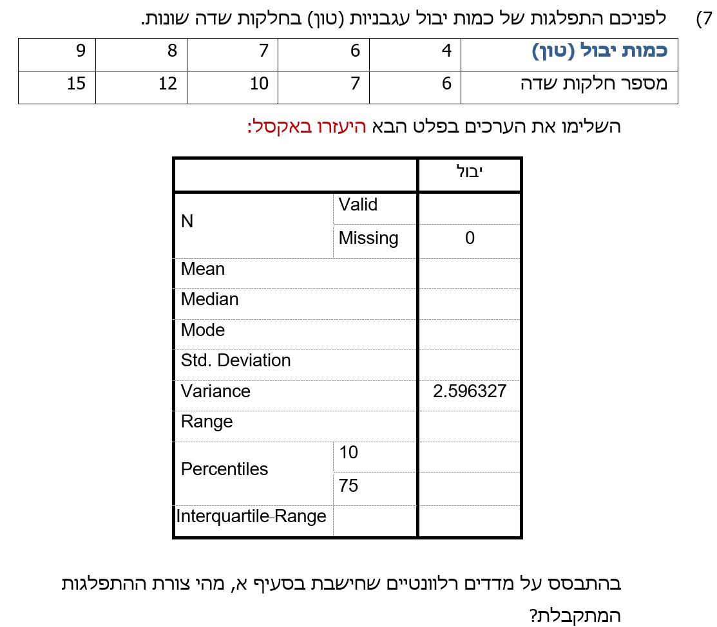
מתוך חוברת התרגילים השבועיים, תרגיל 2, שאלה 7

ראשית, נזהה לפי עמודת X באיזה סוג משתנה מדובר. מדובר במספרים לכן המשתנה כמותי. הערכים שלמים, לכן כמותי בדיד.

חוק: במשתנה כמותי תמיד נוסיף מראש 2 עמודות: עמודת שכיחות באחוזים f % = f / n עמודת שכיחות מצטברת באחוזים %F

כמות יבול X | מספר חלקות שדה f
4 | 6
6 | 7
7 | 10
8 | 12
9 | 15
סך הכל N | 50

 |  | הסבר | יבול
 |  |  | 50 | Valid | N
 |  |  | 0 | Missing
 |  |  |  | ממוצע | Mean

 |  | החציון MEDIAN בודקים בעמודה המצטברת %F היכן 50% נכנס לראשונה מלמעלה. אצלינו 50% נכנס לראשונה מלמעלה בתוך 70% לכן החציון הוא 8 |  | חציון | Median

 |  | השכיח (הנפוץ) MODE השכיחות f הגדולה ביותר היא 15 לכן השכיח הוא 9 |  | שכיח | Mode

 |  | חוק: שונות VARIANCE בחזקת 0.5 = סטיית תקן STD |  | סטיית תקן | Std. Deviation

 |  | ההפך של החוק הקודם: סטיית תקן STD בחזקת 2 = שונות VARIANCE | 2.596327 | שונות | Variance

 |  | הטווח RANGE = Xmax-Xmin |  | תחום | Range

 |  | אחוזונים Percentiles |  | האחוז ה 10 | Percentiles
 |  | בודקים מתי האחוז שביקשו מופיע בעמודה המצטברת באחוזים %F |  | האחוז ה 75

 |  | 3 שלבים לתחום הבין רביעוני 1. מוצאים את הרביעון ה 1 לפי %F 2. מוצאים את הרביעון ה 3 לפי %F 3. ההפרש הוא התחום הבין רביעוני פתרון: 1. 25% נכנס ב 26% לכן רביעון 1 הוא __ 2. 75% נכנס ב 100% לכן רביעון 3 הוא ___ |  | התחום הבין רביעוני | Interquartile Range

 |  | 3 מדדי המרכז: השכיח 9 החציון 8 הממוצע 7.34 מבין מדדי המרכז הממוצע הכי קטן לכן צורת ההתפלגות היא _____

